关系图
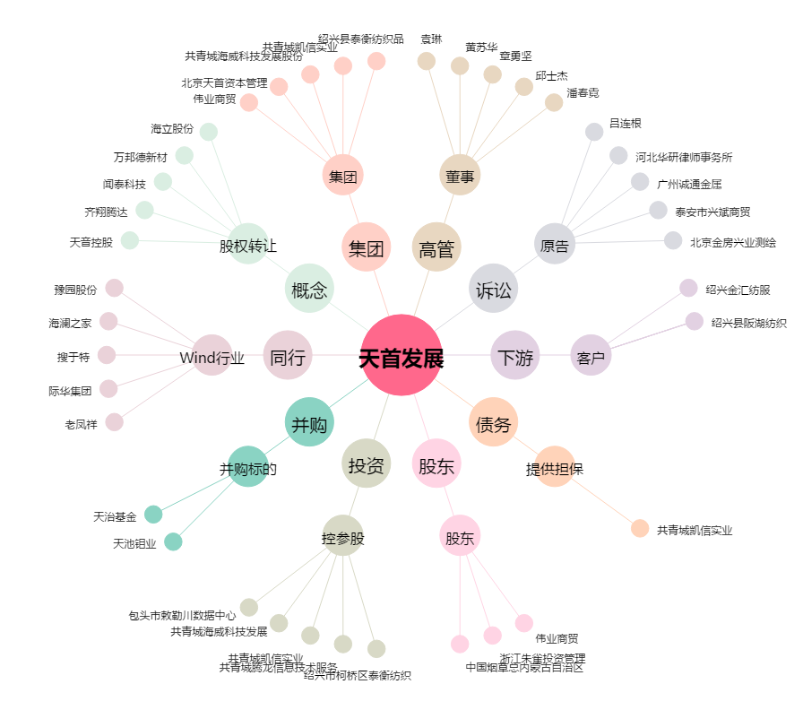
天首发展[000611.SZ] - 关系概览图

